상품제안서
카카오프렌즈 까칠한수세미 30매 | 상품코드: F24071

 |  |  |  |  |  |  | 02-412-0044 | www.easy1.co.kr
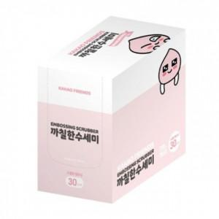

【상세/제작정보】 | 도톰한 엠보싱으로 더욱 강한 세정력

【인쇄/포장옵션】 | 스티커 / 포장불가능

【공급단가】 | 수량 | 200~ | 500~ | 1,000~ | 3,000~ | 5,000~
*VAT별도 | 단가 | 2,870원 | 2,820원 | 2,760원 | 2,690원 | 2,640원

【상품 URL】 | https://dev.easy1.co.kr:443/src/goods_detail.php?gdno=24071

